海域
 | ＣＯＤ 年平均値
 |  | 船橋１ | 船橋２ | 海苔漁場 | 航路Ｃ
S54 | S54 | 6.4 | 4.9 | 6.1 | 7.1
 | S55 | 5.2 | 4.3 | 4.6 | 5.4
 | S56 | 4.2 | 3.8 | 2.0 | 5.1
 | S57 | 2.5 | 2.4 | 1.6 | 4.1
 | S58 | 3.0 | 3.6 | 1.9 | 3.6
S59 | S59 | 4.0 | 3.5 | 1.7 | 4.9
 | S60 | 3.9 | 3.8 | 1.9 | 4.6
 | S61 | 3.3 | 3.0 | 1.5 | 4.0
 | S62 | 4.1 | 4.0 | 2.1 | 5.7
 | S63 | 3.2 | 3.2 | 2.1 | 3.8
H1 | H1 | 2.7 | 2.6 | 2.1 | 3.2
 | H2 | 3.8 | 3.8 | 1.9 | 4.1
 | H3 | 3.1 | 2.7 | 1.2 | 3.5
 | H4 | 3.5 | 3.2 | 1.6 | 3.3
H5 | H5 | 3.3 | 3.2 | 1.2 | 3.8
 | H6 | 3.8 | 3.9 | 1.7 | 4.4
 | H7 | 4.5 | 4.3 | 1.2 | 5.5
 | H8 | 4.1 | 3.8 | 1.2 | 3.8
 | H9 | 4.6 | 4.0 | 1.3 | 5.6
H10 | H10 | 4.5 | 4.6 | 1.6 | 4.8
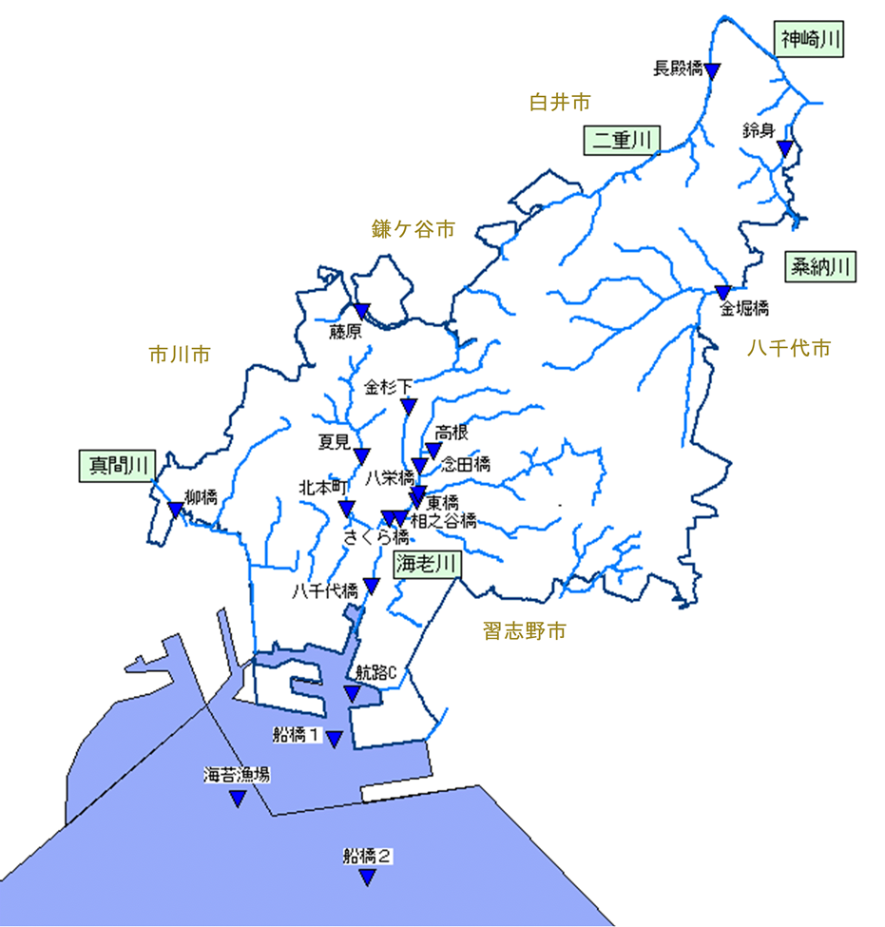
 | H11 | 4.6 | 4.3 | 1.9 | 5.7
 | H12 | 4.0 | 3.6 | 1.9 | 4.7
 | H13 | 3.9 | 3.7 | 2.0 | 5.3
 | H14 | 4.2 | 3.5 | 2.0 | 5.5
H15 | H15 | 3.8 | 3.6 | 1.8 | 5.3
 | H16 | 4.0 | 3.6 | 1.3 | 5.3
 | H17 | 4.4 | 4.6 | 1.7 | 5.9
 | H18 | 4.3 | 4.1 | 1.6 | 5.2
 | H19 | 4.6 | 4.3 | 1.4 | 5.4
H20 | H20 | 3.9 | 3.8 | 1.1 | 4.4
 | H21 | 2.7 | 3.3 | 2.0 | 3.5
 | H22 | 3.6 | 3.6 | 1.6 | 4.5
 | H23 | 3.4 | 3.2 | 1.6 | 4.5
 | H24 | 4.0 | 3.6 | 1.3 | 4.5
H25 | H25 | 3.6 | 3.9 | 1.7 | 4.3
 | H26 | 3.7 | 3.7 | 1.6 | 4.2
 | H27 | 3.5 | 3.5 | 1.6 | 3.7
 | H28 | 2.7 | 2.7 | 1.2 | 3.0
 | H29 | 3.8 | 3.5 | 2.1 | 4.2
H30 | H30 | 3.4 | 3.0 | 1.5 | 3.9
 | R1 | 3.3 | 3.0 | 1.3 | 4.3
 | R2 | 3.4 | 3.5 | 1.8 | 3.4
 | R3 | 4.1 | 4.1 | 1.7 | 4.8
 | R4 | 4.0 | 3.4 | 1.8 | 4.2
 | R5 | 4.9 | 5.1 | 2.8 | 6.0
R6 | R6 | 3.5 | 3.6 | 2.1 | 4.5

